様式17記載例
不在者投票のできる時間は
８時３０分～１７時００分の間
【様式17】 |  | （記載例）

 | 施設名 | 医療法人明推会 めじろん病院

例 １
 | 実 績 報 告 書
 | ○不在者投票の立ち会いの実績
 | 立会人氏名 | 立 会 場 所 | 立 会 日 | 立 会 時 間 ※実際に従事した 時間を記入 | 従事時間 (ａ) | 時間数 (ｂ) ※従事時間 (ａ)が７時間以下の場合に記入 ※１時間未満の端数は１時間に切り上げ | 日数 (ｃ) ※従事時間 (ａ)が７時 間超の場合 「１日」を記入 | 請求限度額 Ａ 1,258円×(ｂ) 又は 10,700円×(ｃ) | 支払額 Ｂ ※実際に支払っ た額を記入 (領収書等の額に一致) | 請求額 Ｃ ※ＡとＢを比較して 少ない方の額を記入 | 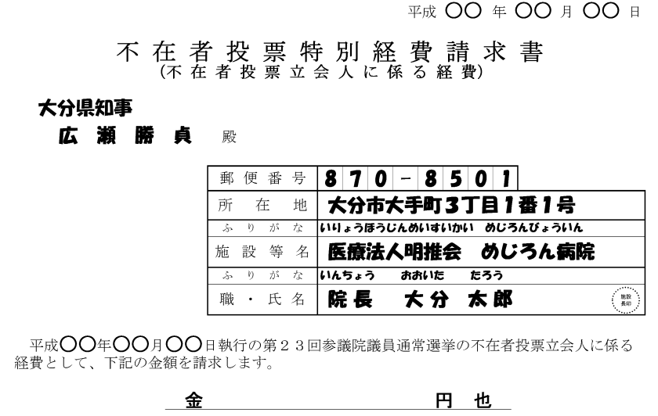
 | ○○ ○○ | １階 大ホール | 平成○○年○○月○○日 | １０時３０分～１１時３０分 | １時間００分 | １時間 | 日 | １，２５８円 | １，２５８円 | １，２５８円
 |  |  |  |  |  |  |  |  |  |  |  | 金 １，２５８ 円 也
１時間未満の端数は
１時間に切り上げ
 |  |  |  |  | 計 | １時間 | 日 | １，２５８円 | １，２５８円 | １，２５８円
例 ２
請求額（Ｃ欄）の計を請求書に記入する。

 | ○○ ○○ | ２階 ○○会議室 | 平成○○年○○月○○日 | １４時００分～１６時１０分 | ２時間１０分 | ３時間 | 日 | ３，７７４円 | ３，７００円 | ３，７００円
 |  |  |  |  |  |  |  |  |  |  |  | 金 ３，７００ 円 也
 |  |  |  |  | 計 | ３時間 | 日 | ３，７７４円 | ３，７００円 | ３，７００円
例 ３
従事時間が７時間を超える場合は１日

 | ○○ ○○ | ○○棟 会議室 | 平成○○年○○月○○日 | ８時３０分～１２時００分 | ７時間２０分 | 時間 | １日 | １０，７００円 | １１，０００円 | １０，７００円
 | 〃 | 〃 | 平成 〃 年 〃 月 〃 日 | １３時１０分～１７時００分 | 時間 分 | 時間 | 日 | 円 | 円 | 円
 | ×× ×× | △△棟 会議室 | 平成○○年○○月○○日 | ９時００分～１６時００分 | ７時間００分 | ７時間 | 日 | ８，８０６円 | ９，０００円 | ８，８０６円
 | ○○ ○○ | ○○棟 会議室 | 平成○○年○○月△△日 | １０時３０分～１２時００分 | １時間３０分 | ２時間 | 日 | ２，５１６円 | ２，５００円 | ２，５００円
 |  |  |  |  |  |  |  |  |  |  |  | 金 ２２，００６ 円 也
 |  |  |  |  | 計 | ９時間 | １日 | ２２，０２２円 | ２２，５００円 | ２２，００６円

注意！
添付されていない場合は支払えませんので、
必ず添付してください。
 | ※併設の指定施設の不在者投票を併せて行った場合は、その施設名を記入してください。
 |  | 施設名 | 老人保健施設 めじろん

 | ○添付書類
 | ・立会人に係る市町村の選定通知の写し
 | ・施設が立会人に支払ったことを証する書面（領収書等）の写し
 | ◆注意 添付書類がない場合は、外部立会人に係る経費をお支払いできませんのでご注意ください。

